Formulas
· Cobertura: hace referencia al área de influencia del AA, pudiendo ser esta:

- Extendida: los efectos del AA se presentan más allá de la unidad de análisis donde se origina.
- Localizada: los efectos del AA se presentan dentro de la unidad de análisis donde se origina.
Calificación
Extensión | 2 | Puntos
Local | 1 | puntos
.

· Peligrosidad: se refiere a las cualidades inherentes a la sustancia relacionada con el AA, que puedan
implicar riesgo o causar daño. Para efectos de esta metodología se entenderá por peligroso cualquier
sustancia que posea una o más de las siguientes características:
Corrosivo - Reactivo - Explosivo - Tóxico - Infeccioso - Inflamable - Radiactivo
Peligroso | 5
No peligroso | 3
.
Efectos
Categoría | Puntaje | Efecto sobre la Salud
Extremo | 5 | Muerte o invalidez
Crítico | 4 | Enfermedades agudas o crónicas que generan incapacidad permanente/parcial
Severo | 3 | Enfermedades que causan incapacidad temporal, pérdida parcial de audición, dermatitis, asma, desórdenes
Moderado | 2 | Enfermedad temporal que produce malestar (diarrea, alergias,vómito)
Leve | 1 | No tiene efecto sobre la salud o genera molestias, irritación (dolor de cabeza)
.

Magnitud: se refiere a la cuantificación del AA, con base en la medición de indicadores cuyos resultados son categorizados empleando las etiquetas “muy alto”, “alto”, “medio”, “bajo” y “muy bajo”.
 | El uso de estas etiquetas y su valor correspondiente (Tabla 7) permite estandarizar la magnitud de los diferentes AA, independientemente de las unidades empleadas para cuantificarlos.

Tabla 7. Escala de valores para evaluar la Magnitud
 | Etiqueta | Puntaje
 | Muy alto | 10
 | Alto | 8
 | Medio | 6
 | Bajo | 4
 | Muy bajo | 2
 | .

De acuerdo al resultado, la significancia se clasificará según los valores presentados en la Tabla 9.

 |  |  | Tabla 9. Escala de valor para la interpretación de la Significancia del AA
 |  |  | Categoría | Valores | Significancia | Prioridad para la toma de acciones
 |  |  | Crítico | 81 - 100 | SI | Inmediata
 |  |  | Severo | 61 - 80 | SI | Corto plazo
 |  |  | Moderado | 41 - 60 | Si | Mediano plazo
 |  |  | Leve | 21 - 40 | No | Largo plazo
 |  |  | Irrelevante | 0 - 20 | No | No requiere medidas

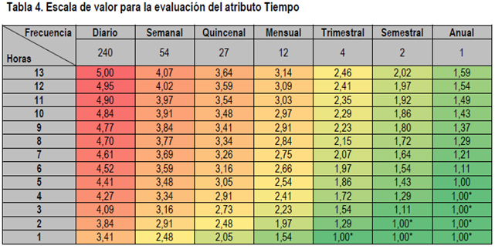
Frecuencia | Duración
13 | Diario
12 | Semanal
11 | Quincenal
10 | Mensual
9 | Trimestral
8 | Semestral
7 | Anual
6
5
4
3
2
1

